C
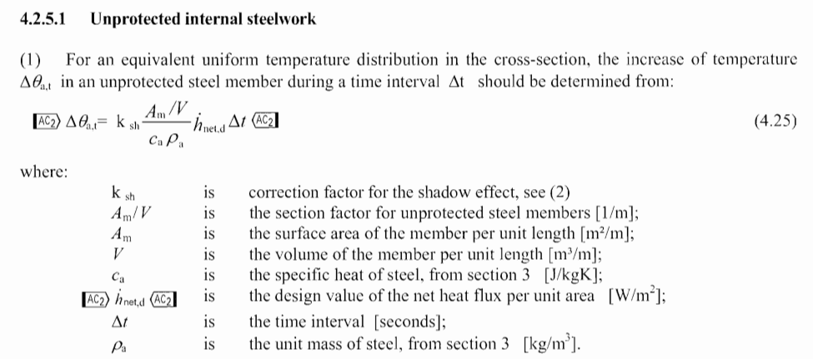
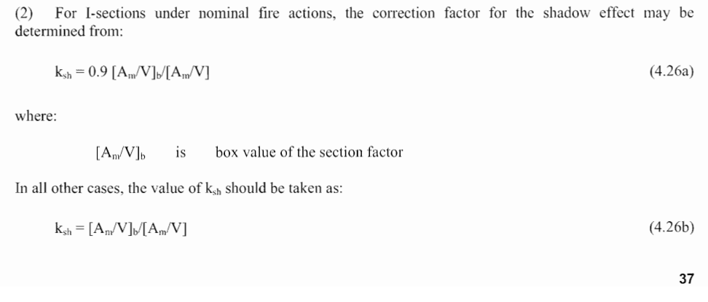
KIỂM TRA CHỐNG CHÁY - KẾT CẤU THÉP
CẤU KIỆN KẾT CẤU THÉP NGUYÊN BẢN KHÔNG BỌC
TIÊU CHUẨN ÁP DỤNG: - QCVN 06:2022/BXD AN TOÀN CHÁY CHO NHÀ VÀ CÔNG TRÌNH
- EUROCODE 3 - PART 1-2: STRUCTURAL FIRE DESIGN

DỰ ÁN:
ĐỊA ĐIỂM:
CHỦ ĐẦU TƯ:
TƯ VẤN THIẾT KẾ:

1. Thông số đầu vào
- Loại cấu kiện: | Xà gồ
- Giới hạn chịu lửa: | R 8
- Vật liệu: | G350
+ Cường độ giới hạn chảy: | fy = | 350 | Mpa
+ Cường độ tính toán: | f = | 320 | Mpa
+ Cường độ kéo đứt tiêu chuẩn: | fu = | 420 | Mpa
+ Mô đun đàn hồi: | E = | 210000 | Mpa
+ Mô đun chống cắt: | G = | 81000 | Mpa
+ Hệ số Poison: | v = | 0.3
- Chiều dài tính toán của xà gồ:
+ Chiều dài theo trục X: | Lx = | 5.2 | m
+ Chiều dài tính toán theo trục X: | Lxt = | 5.2 | m
+ Chiều dài theo trục Y: | Ly = | 2.6 | m
+ Chiều dài tính toán theo trục Y: | Lyt = | 2.6 | m |  |  |  |  |  |  |  |  |  |  |  |  |  | Am1 | Am2 | Am3 | Am4
- Số điểm giằng xà gồ: | n = | 1
- Góc dốc mái: | I = 10% | α = | 6 | độ = | 0.10471975512 | rad
 |  | sin α = | 0.100 | cos α = | 0.995
- Tiết diện: | C 120*50*20*3 mm |  |  |  |  |  |  |  |  |  |  |  |  |  |  |  | 234 | 94 | 94 | 80
+ Chiều dài cánh trên: | B1 = | 50 | mm
+ Chiều dài cánh dưới: | B2 = | 50 | mm |  |  |  |  | 120 | 50 | 50 | 20 | 3 | mm |  | C200 | C | 120 | 50 | 50 | 20 | 3 | mm
+ Chiều cao tiết diện: | H = | 120 | mm |  |  |  |  | 12 | 4.7 | 4.7 | 1.7 | 0.3 | cm | A | 744 |  |  |  |  |  |  | mm2
+ Chiều dày: | t = | 3 | mm |  |  |  |  | 7.44 | A | cm2 |  |  |  | G | 5.8404 |  |  |  |  |  |  | Kg/m
+ Chiều dài móc: | a = | 20 | mm |  |  |  |  | 27.327866667 | Wx | cm3 |  |  |  | Jx | 163.9672 |  |  |  |  |  |  | cm4
+ Bán kính: | R = | 0 | mm |  |  |  |  | 8.142170297 | Wy | cm3 |  |  |  | Jy | 26.527716129 |  |  |  |  |  |  | cm4
+ Diện tích mặt cắt: | V = | 7.44 | cm2 |  |  |  |  | 5.2 | phương X | m |  |  |  | Wx | 27.327866667 |  |  |  |  |  |  | cm3
+ Chu vi mặt cắt: | Am = | 502 | mm |  |  |  |  | 2.6 | phương Y | m |  |  |  | Wy | 8.142170297 |  |  |  |  |  |  | cm3
+ Mô men kháng uốn trục X: | Wel,X = | 27.33 | cm3 |  |  |  |  | 1.2 | bước' | m |  |  |  | Rx | 46.945289594 |  |  |  |  |  |  | mm
+ Mô men kháng uốn trục Y: | Wel,Y = | 8.14 | cm3 |  |  |  |  | 10 | % |  |  |  |  | Ry | 18.882672595 |  |  |  |  |  |  | mm
+ Mô men quán tính trục X: | Jx = | 163.97 | cm4 |  |  |  |  | 5.8404 | kg/m self load |  |  |  |  | Am | 502
+ Mô men quán tính trục Y: | Jy = | 26.53 | cm4 |  |  |  |  | 39 | kg/m2 roof load
+ Bán kính quán tính trục X: | Rx = | 46.95 | mm
+ Bán kính quán tính trục Y: | Ry = | 18.88 | mm
- Phân loại tiết diện:
$ε=0.85∗\sqrt{235/fy}$ =
 |  |  | 0.6964963337
 |  | c | t
Bản bụng | bending | 114 | 3
Bản cánh | compression | 47 | 3

 |  |  |  | Giới hạn c/t
 | c/t | α | ψ = σ2/σ1 | Class 1 | Class 2 | Class 3 | Loại tiết diện
Bản bụng | 38.00 | 0.5 | -1 | 50.51 | 58.23 | 86.99 | Class 4
Bản cánh | 15.666666667 | 1 | 1 | 6.31 | 7.02 | 9.82 | Class 4
=> Tiết diện loại 4

2. Tính toán xà gồ tình huống cháy
- Thông số tải trọng
+ Trọng lượng bản thân xà gồ: |  | G = | 0.058404 | kN/m
+ Tải trọng treo trên xà gồ: |  | g1= | 0.15 | kN/m2
+ Hoạt tải mái: |  | Gm = | 0.39 | kN/m2
+ Tải trọng gió |  | W = | 3.12 | kN/m2
Tổ hợp
Tĩnh tải và hoạt tải mái |  | Tĩnh tải và tải trọng gió
a. Tải trọng |  | a. Tải trọng
γG = | 1.35 | γG = | 1.2
 |  | γW = | 1.2
q (kN/m) = | 0.808
qx (kN/m) = | 0.080 | qx (kN/m) = | 0.397
qy (kN/m) = | 0.804 | qy (kN/m) = | 3.974 | > | 0

b. Nội lực |  | b. Nội lực
Ed,fi = ηfi*Ed |  | Ed,fi = ηfi*Ed
Mx,Ed (kNm) = | 2.17 | Mx,Ed (kNm) = | 10.75
My,Ed (kNm) = | 0.05 | My,Ed (kNm) = | 0.27
ηfi = | 0.75 | ηfi = | 0.75
Mx,fi (kNm) = | 1.63 | Mx,fi = | 8.06 |  |  |  |  | 163.0179848 | 805.98051954
My,fi (kNm) = | 0.04 | My,fi = | 0.20 |  |  |  |  | 4.0754496199 | 20.149512988

c. Hệ số huy động |  | c. Hệ số huy động
$μ_{0}=\frac{M_{x,fi,Ed}}{W_{x}k_{y}θ\frac{fy}{γ_{M,fi}}}$ + $\frac{M_{y,fi,Ed}}{W_{y}k_{y}θ\frac{fy}{γ_{M,fi}}}$ ≤ 1
$μ_{0}=\frac{M_{x,fi,Ed}}{W_{x}k_{y}θ\frac{fy}{γ_{M,fi}}}$ + $\frac{M_{y,fi,Ed}}{W_{y}k_{y}θ\frac{fy}{γ_{M,fi}}}$ ≤ 1
$μ_{0}$ =Wy =
$μ_{0}$ =
Wx (cm3) = | 27.33 | Wx (cm3) = | 27.33
Wy (cm3) = | 8.14 | Wy (cm3) = | 8.14
 | 0.025 |  | 0.110
d. Xác định nhiệt độ tới hạn: |  | d. Xác định nhiệt độ tới hạn: |  |  |  |  |  | 1678352.6882 | 5349.0895107
$θ_{cr}$ = 39.19 ln $[\frac{1}{0.9674μ_{0}^{3.883}}$-1]+482 (độ)
$θ_{cr}$ = 39.19 ln $[\frac{1}{0.9674μ_{0}^{3.883}}$-1]+482 (độ)
 |  |  |  |  |  |  |  | 5.9582196949E-07 | 0.00018691276062
$θ_{cr}$ =
$θ_{cr}$ =
 | 1044 |  | 818 |  |  |  |  | 14.333323328 | 8.5846816405
3. Xác định nhiệt độ tới hạn: |  |  |  |  |  |  |  | 1043.7229412 | 818.43367349
- Nhiệt độ tới hạn:
θcr = | 818 | độ
- Thời gian tăng từ nhiệt độ thường (20 độ C) đến nhiệt độ tới hạn.
Dt = | 13.5 min | >= 8 min
3.Xác định nhiệt độ tới hạn và đánh giá khả năng chịu lửa R8
Hệ số sử dụng vật liệu | m0 = | 0.110 |  | Am/V | KshAm/v
Phân loại tiết diện |  | class 4 |  | 674.7311828 | 674.7311828
Nhiệt độ tới hạn | qa,cr = | 818 | (oC) | (phụ lục E-BS EN 1993-1-2:2005)
Nhiệt độ phát triển trong cấu kiện không bọc bảo vệ:
Dqa,t = ksh*(Am/V)/(ca*ra)*h*net,dDt |  |  | 806 | (oC)
h*net,d = ac(qg-qm)+ Femefs[(qr+273)4-(qm+273)4] |  |  | 10,034 | W/m2
Hệ số đổ bóng |  | ksh = | 1.00
Hệ số truyển nhiệt bằng đối lưu |  | ac = | 25.00 | W/m2K |  | [3.2.1]
Nhiệt độ khí trong khoang cháy |  | qg = | 645.46 | (oC) |  | [3.2.1]
Nhiệt độ bề mặt của cấu kiện |  | qm = | 550.00 | (oC) |  | [3.4.1.2]
Hệ số |  | F = | 1.00 |  |  | [3.4.1.2]
Độ phát xạ bề mặt của cấu kiện |  | em = | 0.70 |  |  | [3.1]
Độ phát xạ của lửa |  | ef = | 1.00 |  |  | [3.1]
Hằng số Stephan Boltzmann |  | s = | 5.67E-08 | W/m2K4 |  | [B.1.3]
Nhiệt độ bức xạ hữu hiệu của môi trường cháy |  | qr = | 645.46 | (oC) |  | [3.4.1.2]
Nhiệt dung riêng của thép phụ thuộc nhiệt độ |  | Ca = | 866.50 | (J/kgoK) |  | [3.4.1.2]
Khối lượng riêng của thép |  | ra = | 7850.00 | (kg/m3)
Không quá 5 giây |  | Dt =
Nhiệt độ trên bề mặt cấu kiện sau khoảng thời gian |  | t = | 13.5 min | (phút)
Kiểm tra | qa,cr = | 818 | > | Dqa,t = | 806 | Đạt R8

=> Không cần biện pháp chống cháy

